Plan1
DADOS TÉCNICOS |  |  |  |  |  | INFORMAÇÕES
PRIMEIROS PASSOS SCOOBY-DOO!
Ref: | Descrição | Tam. | Cores | Setas | Imagem | Fotografar Também | Lookbook Cor | Correções
80005 | Blusão Moletom Penteado | 01/02/03. | 1- Glacial | Aplique Estampado | 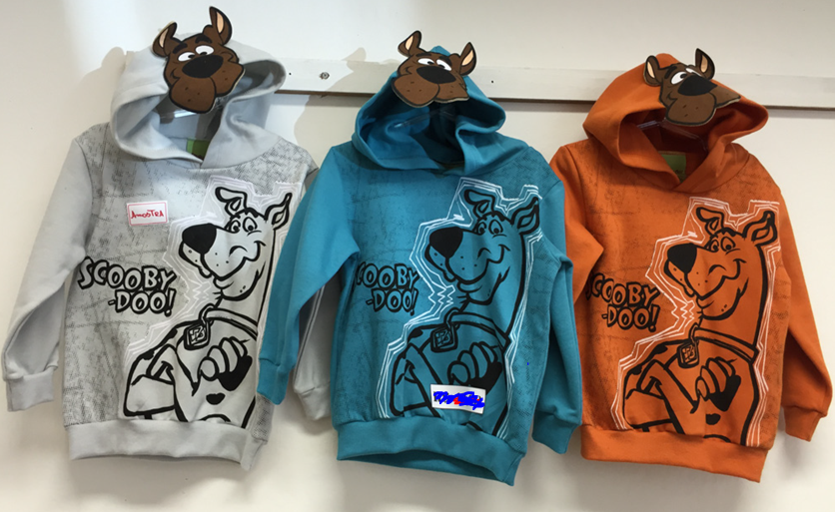 | _____ | 1- Glacial | _____
 |  |  | 2- Magic
 |  |  | 3- Caramelo
80006 | Camiseta Meia Malha Penteada | 01/02/03. | 1- Off Mescla e Marinho |  | 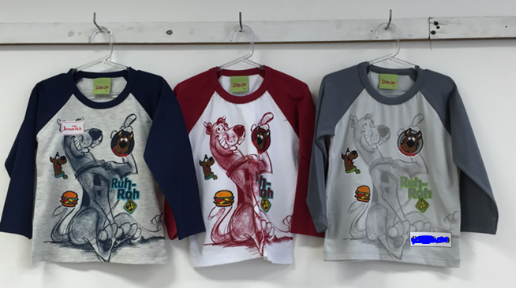 | _____ | 1- Off Mescla e Marinho | Deixar tom do cinza estampa mais forte
 |  |  | 2- Branco e Escarlate
 |  |  | 3- Glacial e Lunar
80007 | Camiseta Meia Malha Penteada | 01/02/03. | 1- Branco |  | 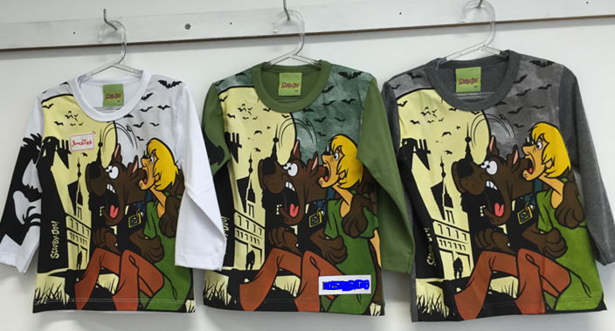 | Cuidar com a estampa na Manga para aparecer no look book | 1- Branco | Estampa mudar
 |  |  | 2- Oliva
 |  |  | 3- Mescla
INFANTIL SCOOBY-DOO!
80008 | Blusão Moletom Penteado | 4-6-8-10 | 1- Glacial |  | 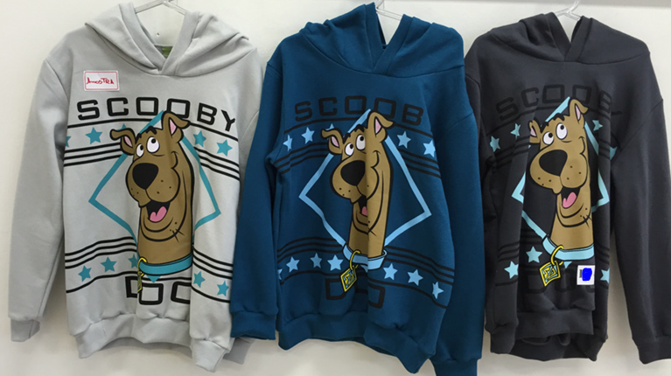 | _____ | 1- Glacial | _____
 |  |  | 2- Petróleo
 |  |  | 3- Rock
80009 | Camiseta Meia Malha Penteada | 4-6-8-10 | 1- Mescla | Estampa que Brilha no Escuro | 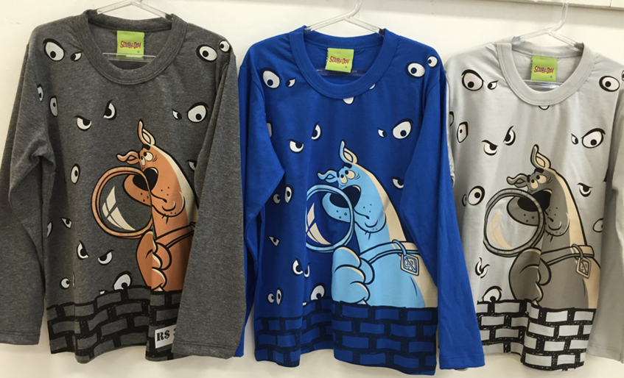 | _____ | 1- Mescla | Arrumar estampa
 |  |  | 2- Galaxi
 |  |  | 3-Glacial

